圖表索引
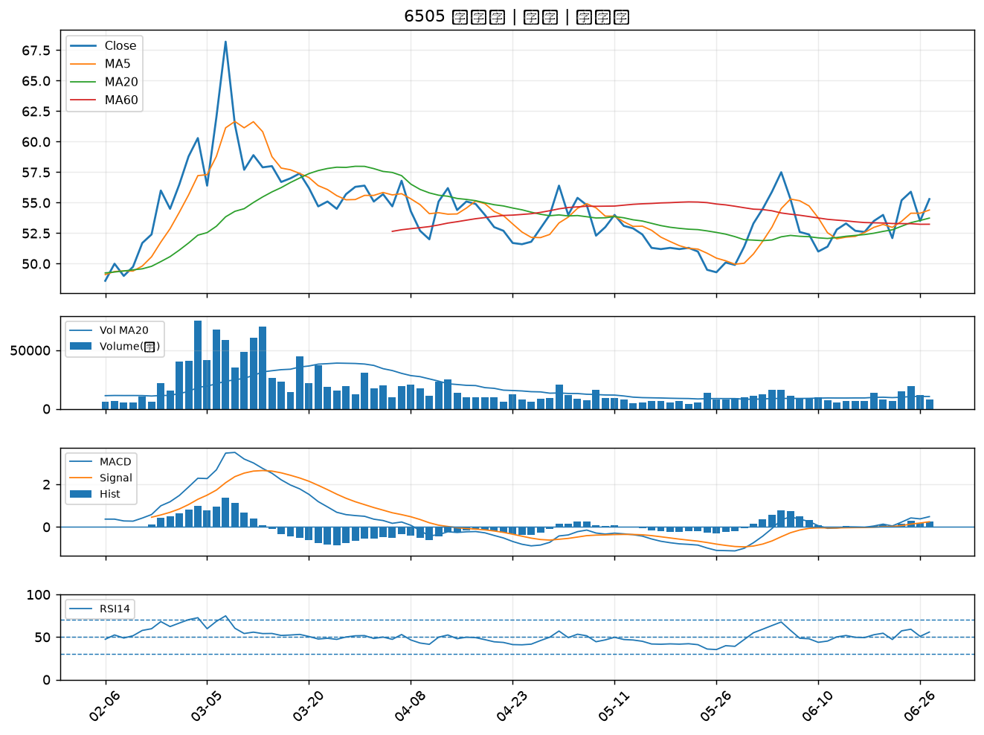
股票代號 | 股票名稱 | 市場 | 買進觀察分級 | 主力突破分數 | 圖表路徑
3717 | 聯嘉投控 | 上市 | A級 | 7 | output/charts/20260629/3717_聯嘉投控.png
9914 | 美利達 | 上市 | A級 | 6 | output/charts/20260629/9914_美利達.png
6139 | 亞翔 | 上市 | A級 | 6 | output/charts/20260629/6139_亞翔.png
5434 | 崇越 | 上市 | A級 | 6 | output/charts/20260629/5434_崇越.png
4763 | 材料*-KY | 上市 | A級 | 5 | output/charts/20260629/4763_材料*-KY.png
2634 | 漢翔 | 上市 | A級 | 5 | output/charts/20260629/2634_漢翔.png
3227 | 原相 | 上櫃 | A級 | 4 | output/charts/20260629/3227_原相.png
6712 | 長聖 | 上櫃 | A級 | 4 | output/charts/20260629/6712_長聖.png
4722 | 國精化 | 上市 | A級 | 3 | output/charts/20260629/4722_國精化.png
1444 | 力麗 | 上市 | B級 | 7 | output/charts/20260629/1444_力麗.png
2630 | 亞航 | 上市 | B級 | 6 | output/charts/20260629/2630_亞航.png
8033 | 雷虎 | 上市 | B級 | 5 | output/charts/20260629/8033_雷虎.png
6446 | 藥華藥 | 上市 | B級 | 4 | output/charts/20260629/6446_藥華藥.png
2472 | 立隆電 | 上市 | B級 | 3 | output/charts/20260629/2472_立隆電.png
6101 | 寬魚國際 | 上櫃 | B級 | 3 | output/charts/20260629/6101_寬魚國際.png
2409 | 友達 | 上市 | B級 | 2 | output/charts/20260629/2409_友達.png
5371 | 中光電 | 上櫃 | B級 | 2 | output/charts/20260629/5371_中光電.png
6472 | 保瑞 | 上市 | B級 | 2 | output/charts/20260629/6472_保瑞.png
6691 | 洋基工程 | 上市 | B級 | 2 | output/charts/20260629/6691_洋基工程.png
1402 | 遠東新 | 上市 | B級 | 1 | output/charts/20260629/1402_遠東新.png
2458 | 義隆 | 上市 | B級 | 1 | output/charts/20260629/2458_義隆.png
2425 | 承啟 | 上市 | B級 | 1 | output/charts/20260629/2425_承啟.png
6156 | 松上 | 上櫃 | B級 | 1 | output/charts/20260629/6156_松上.png
1515 | 力山 | 上市 | B級 | 1 | output/charts/20260629/1515_力山.png
1314 | 中石化 | 上市 | B級 | 1 | output/charts/20260629/1314_中石化.png
2801 | 彰銀 | 上市 | B級 | 1 | output/charts/20260629/2801_彰銀.png
2633 | 台灣高鐵 | 上市 | B級 | 1 | output/charts/20260629/2633_台灣高鐵.png
8936 | 國統 | 上櫃 | B級 | 1 | output/charts/20260629/8936_國統.png
1708 | 東鹼 | 上市 | B級 | 1 | output/charts/20260629/1708_東鹼.png
6505 | 台塑化 | 上市 | B級 | 1 | output/charts/20260629/6505_台塑化.png

3717 聯嘉投控｜A級
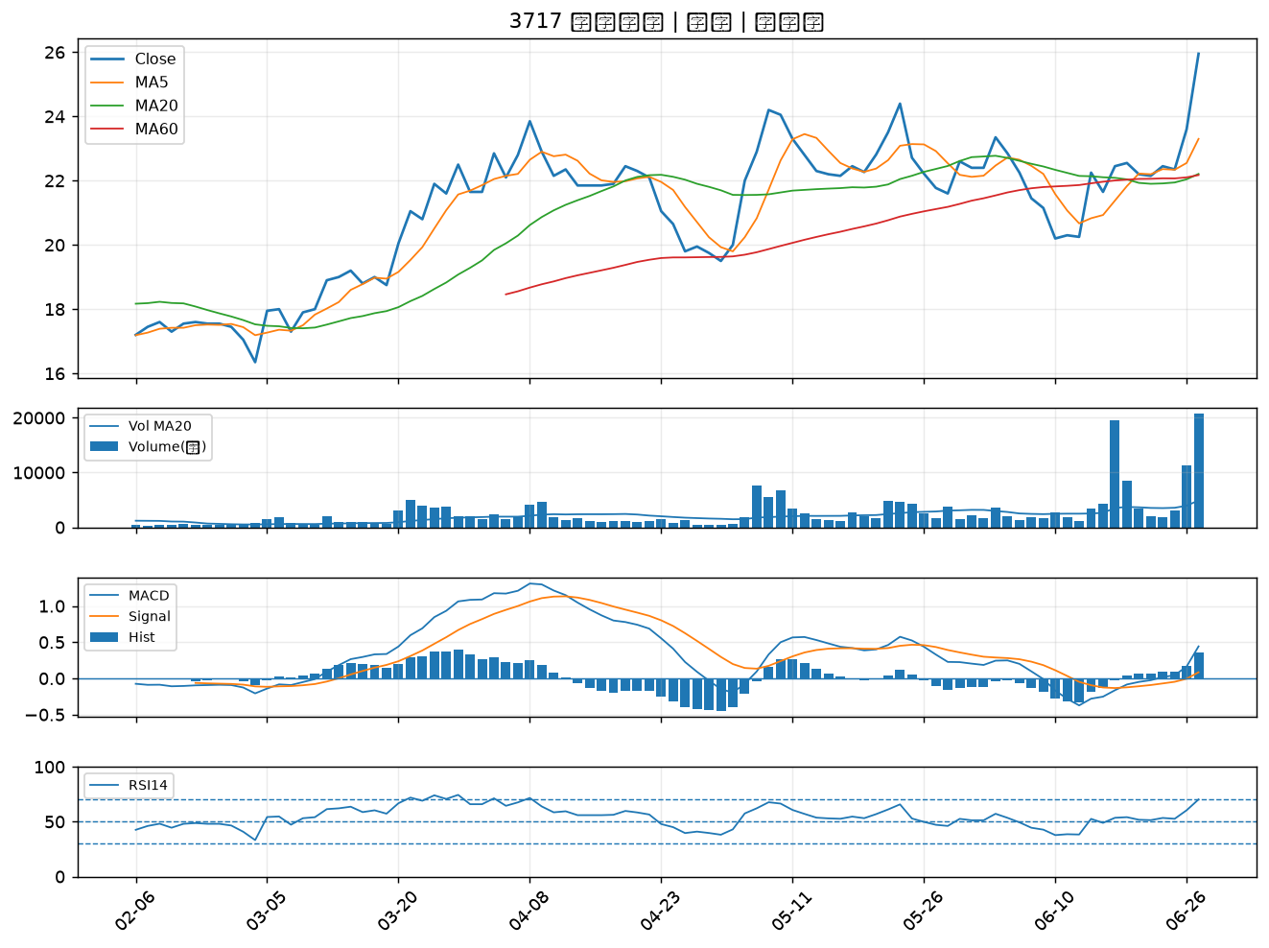

9914 美利達｜A級
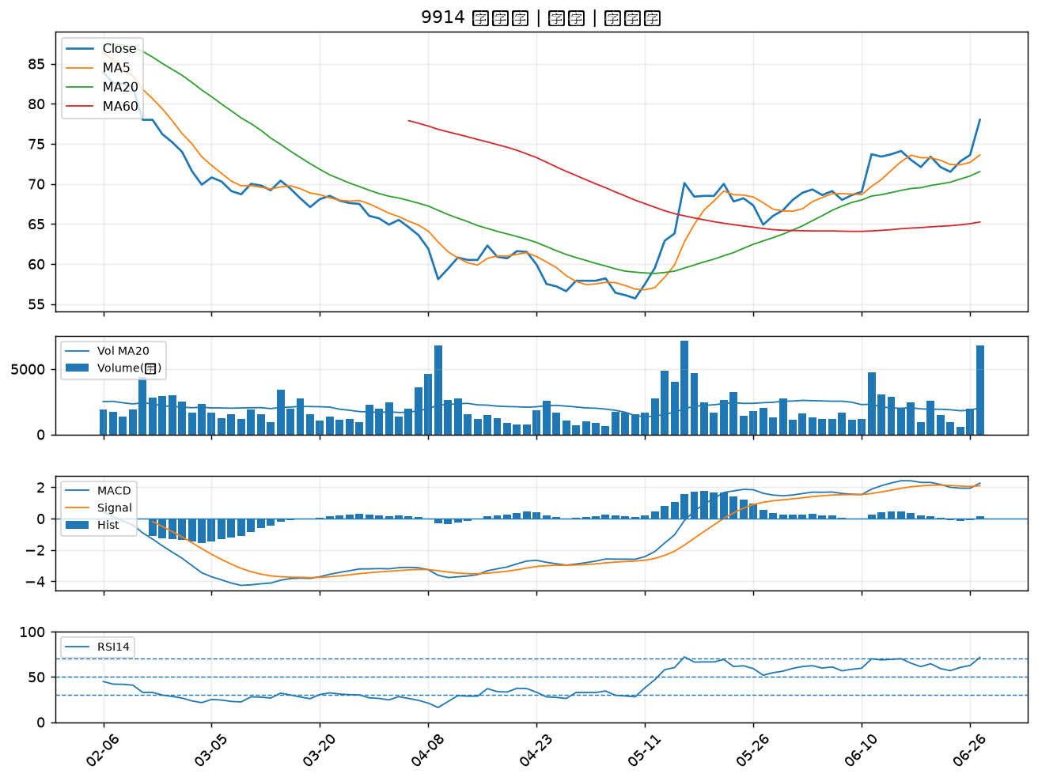

6139 亞翔｜A級
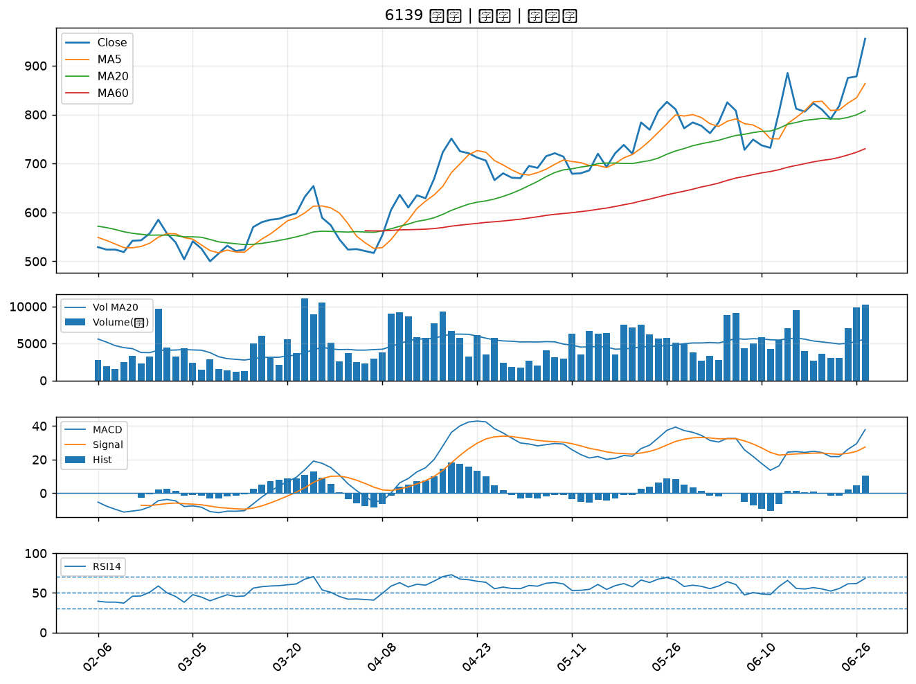

5434 崇越｜A級
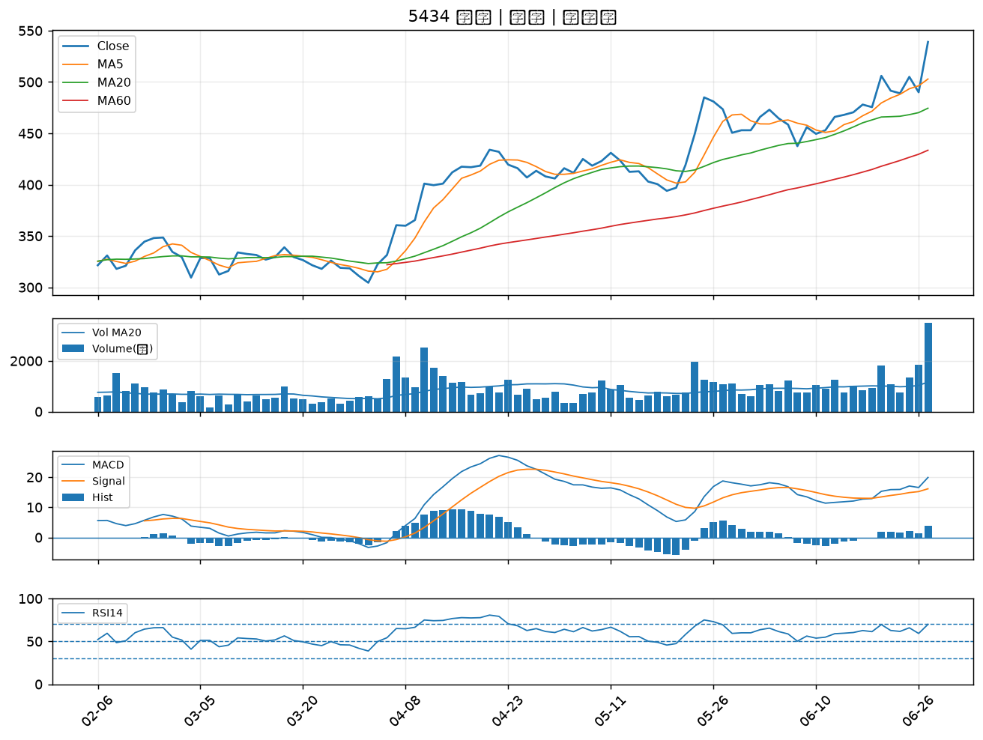

4763 材料*-KY｜A級
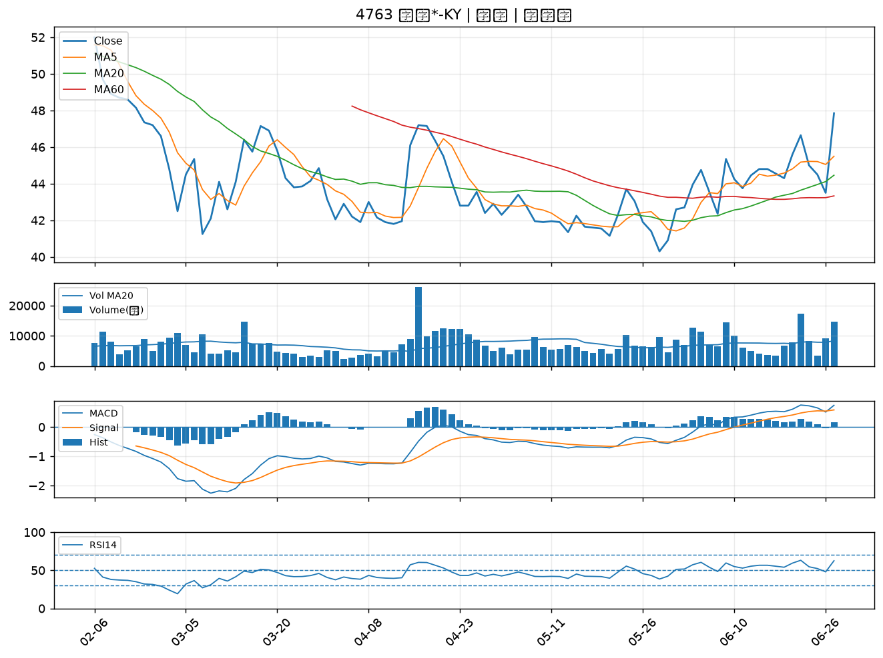

2634 漢翔｜A級
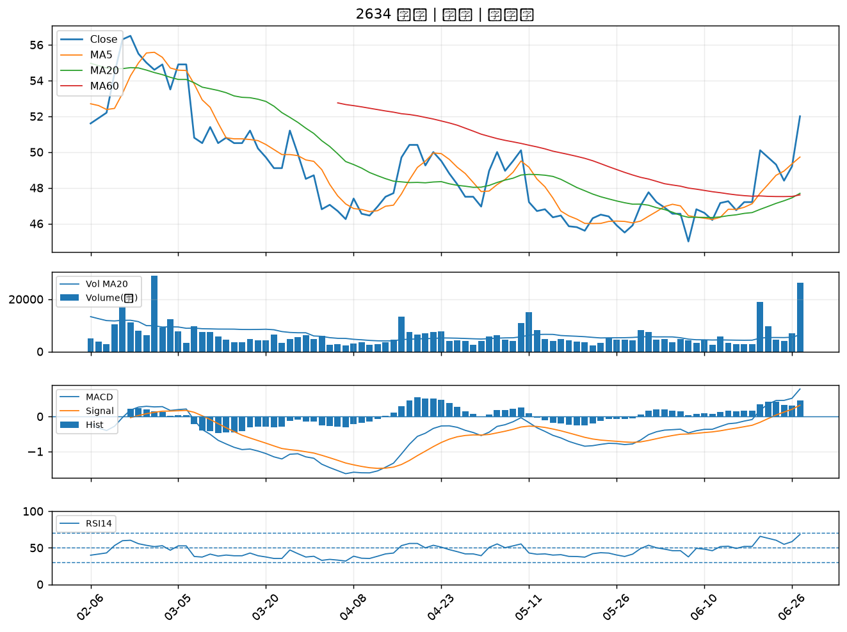

3227 原相｜A級
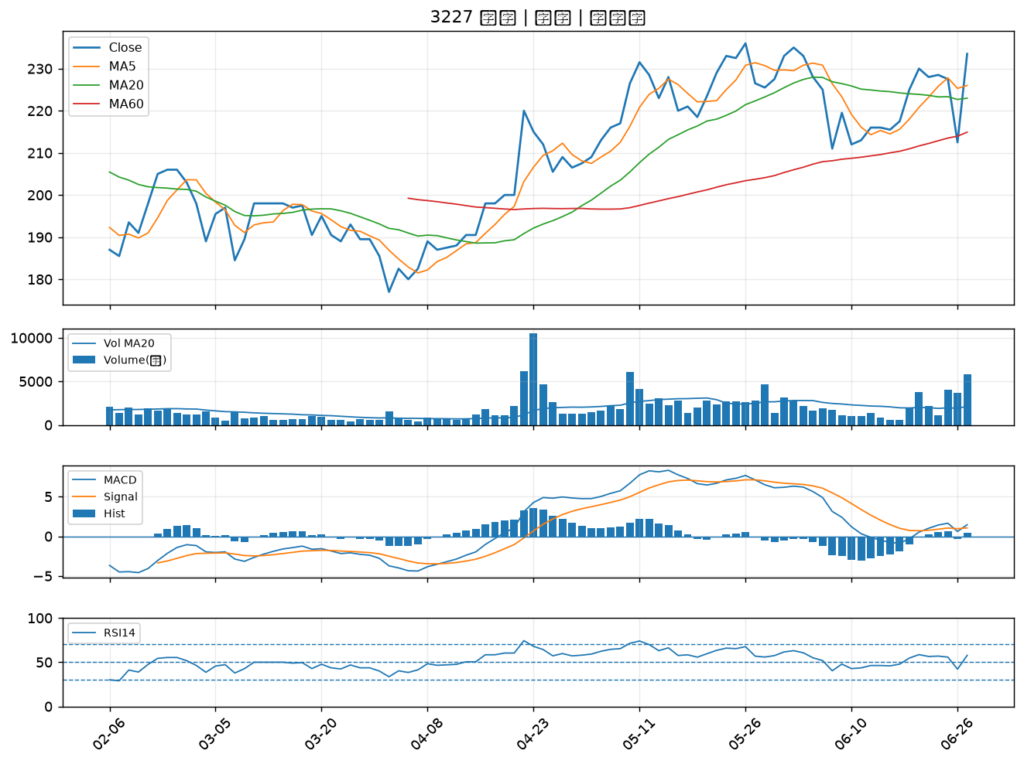

6712 長聖｜A級
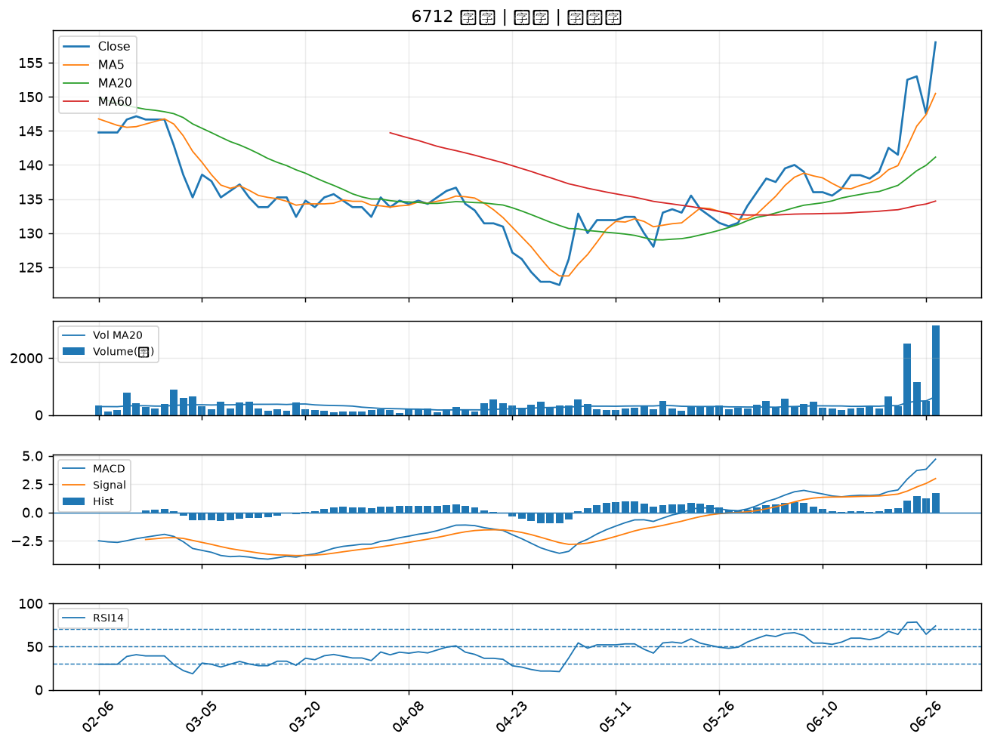

4722 國精化｜A級
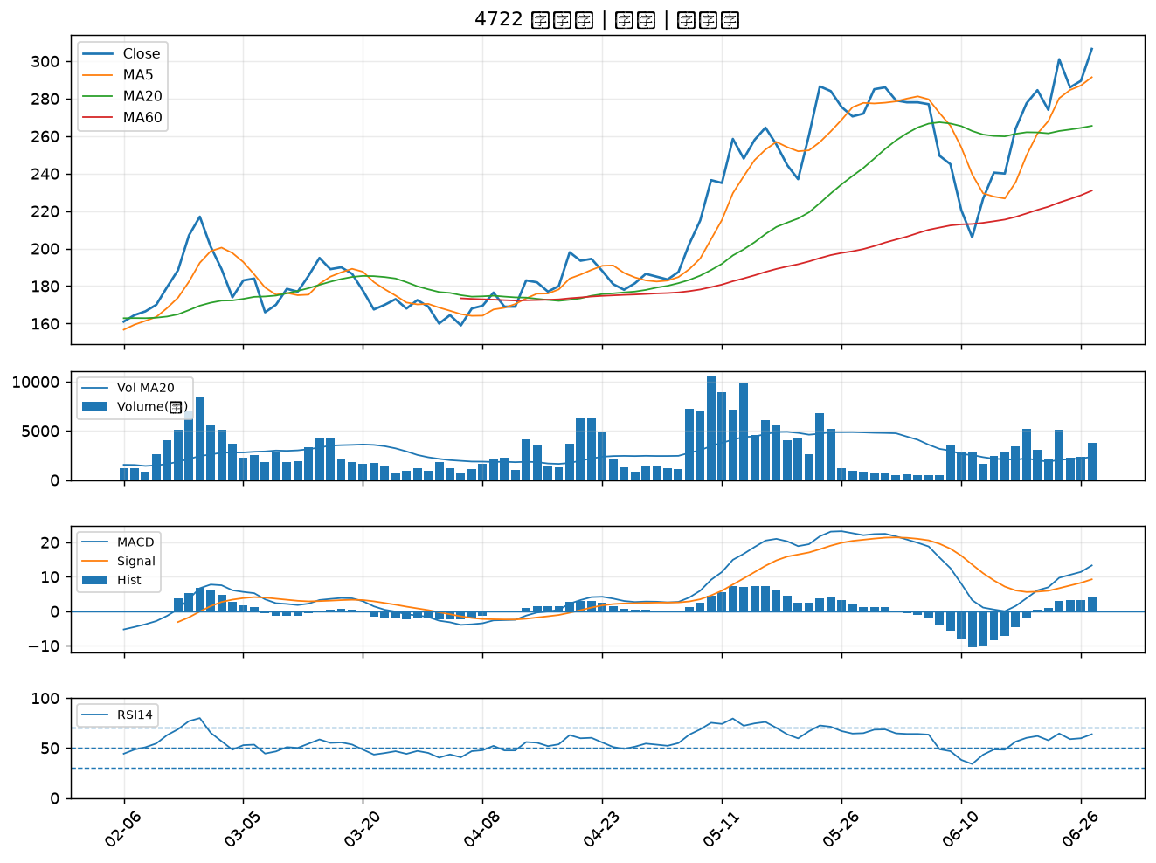

1444 力麗｜B級
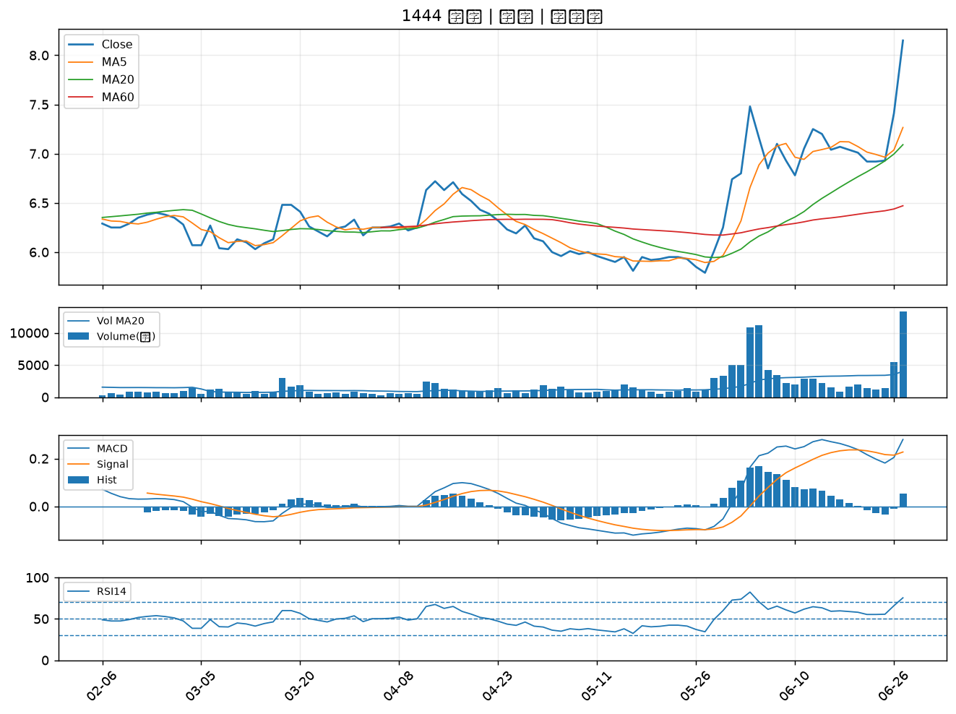

2630 亞航｜B級
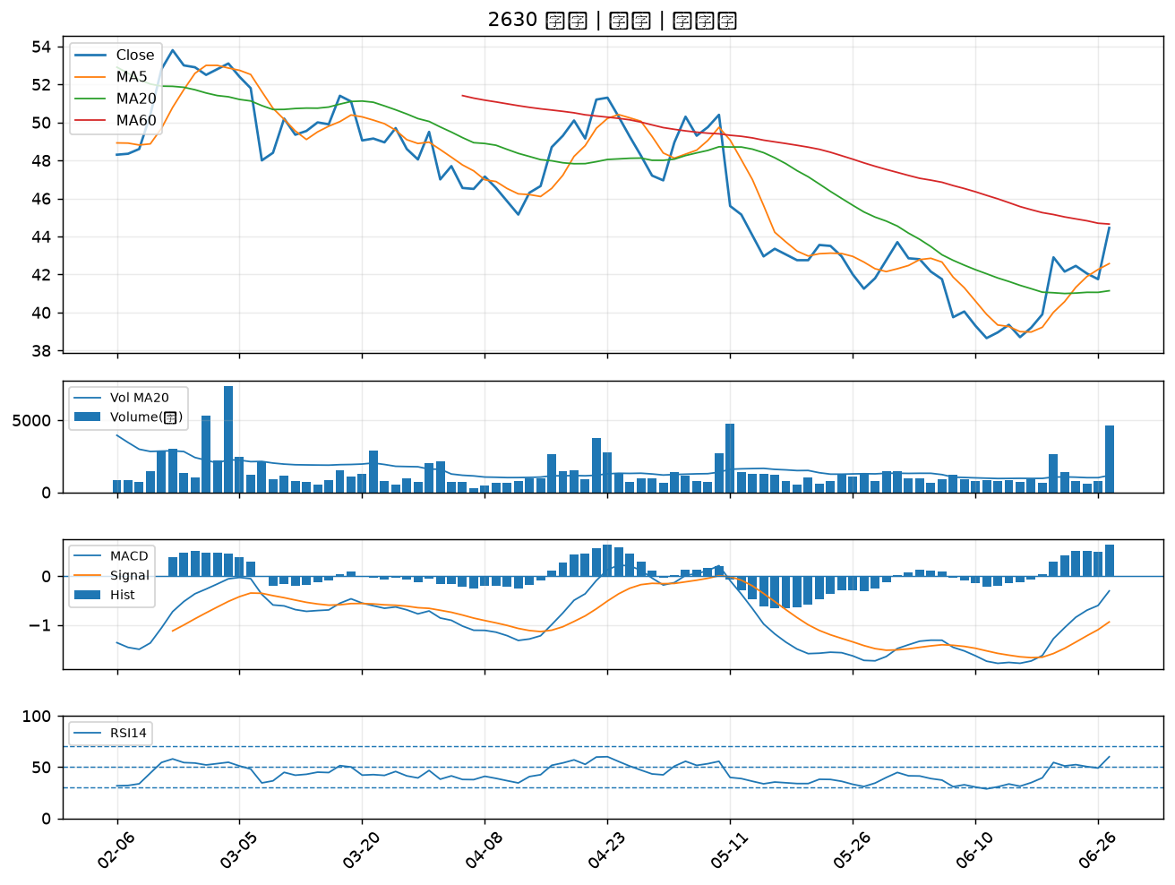

8033 雷虎｜B級
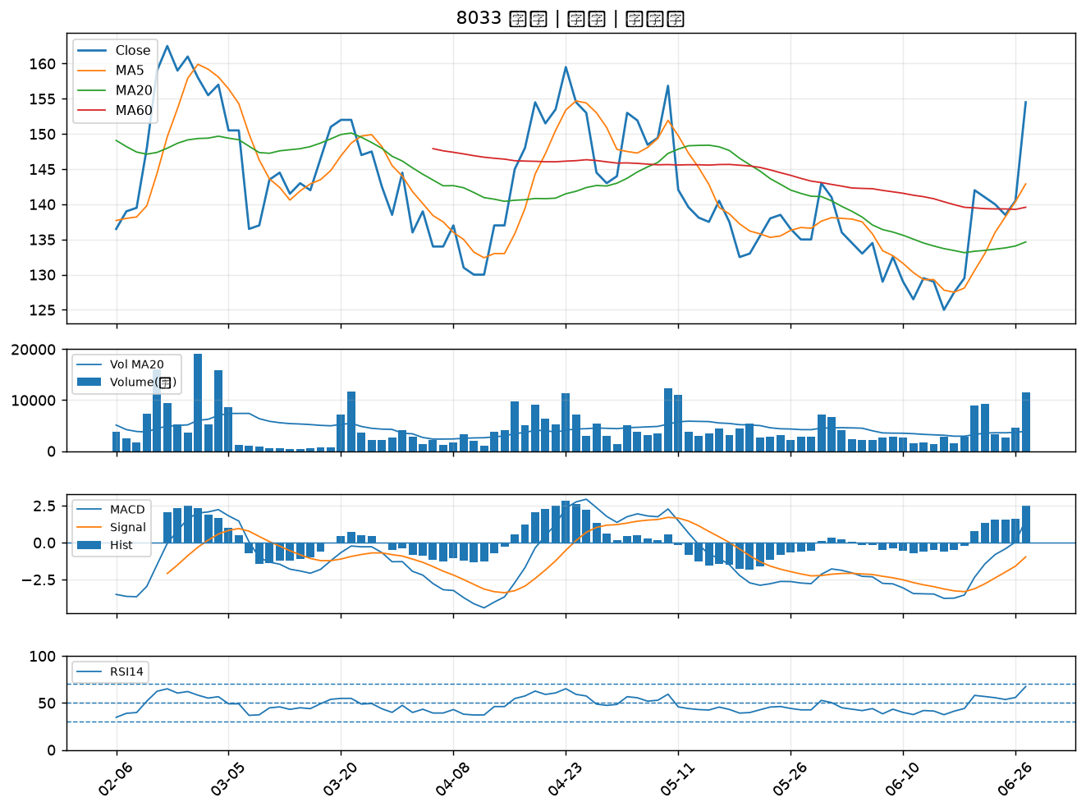

6446 藥華藥｜B級
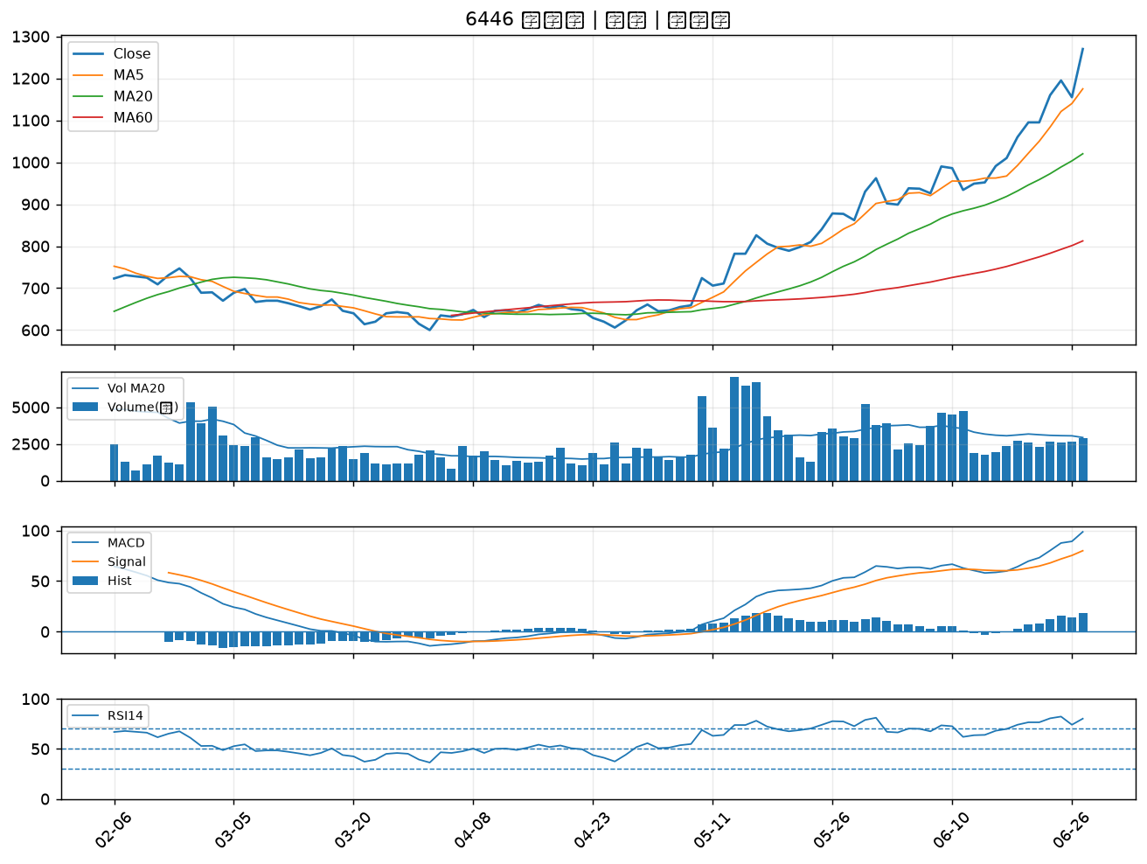

2472 立隆電｜B級
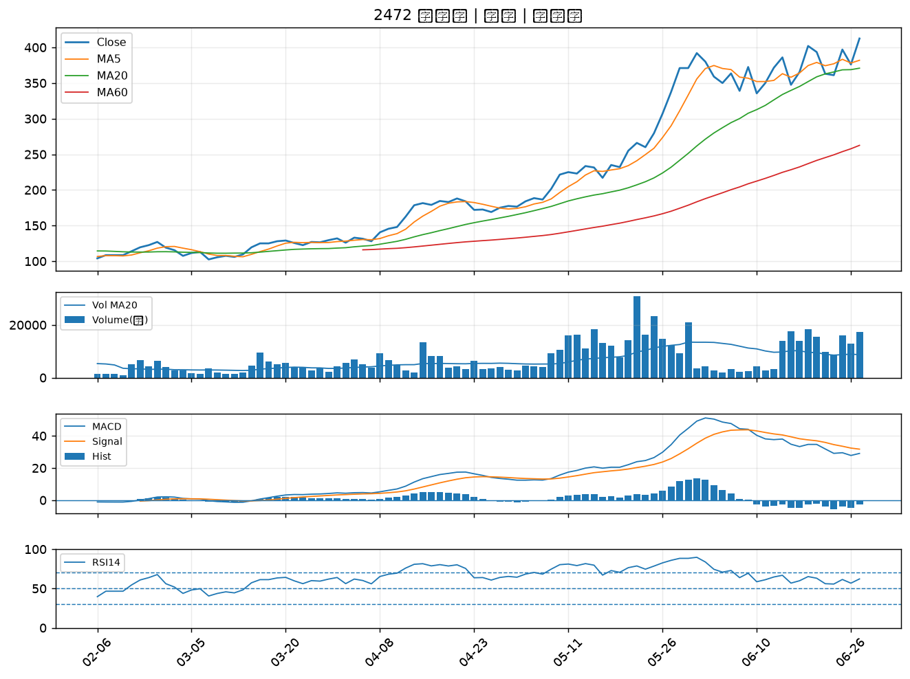

6101 寬魚國際｜B級
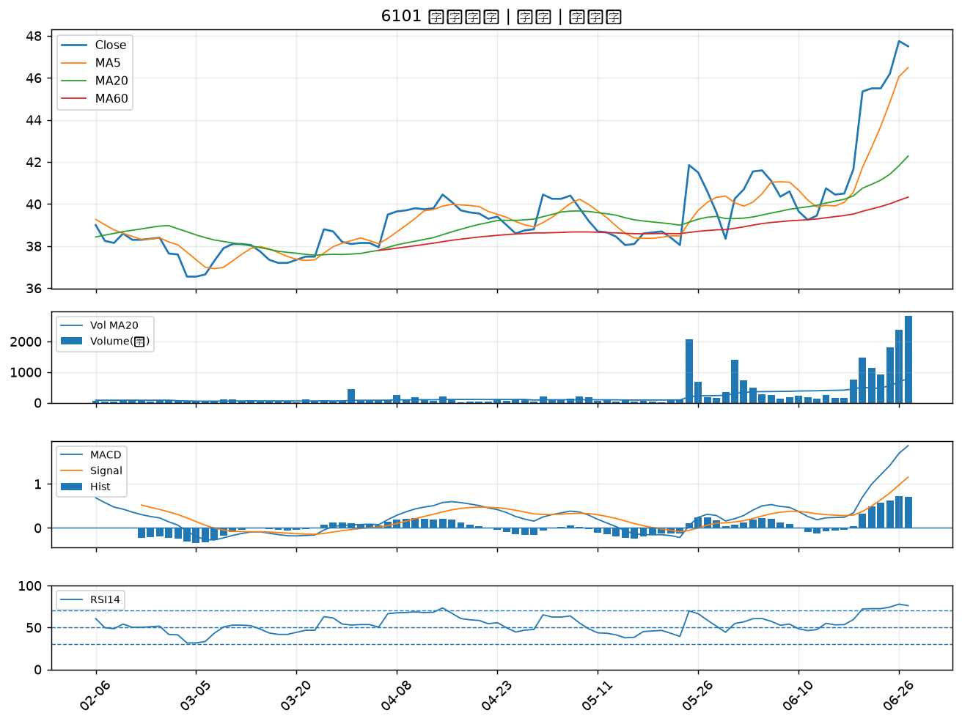

2409 友達｜B級
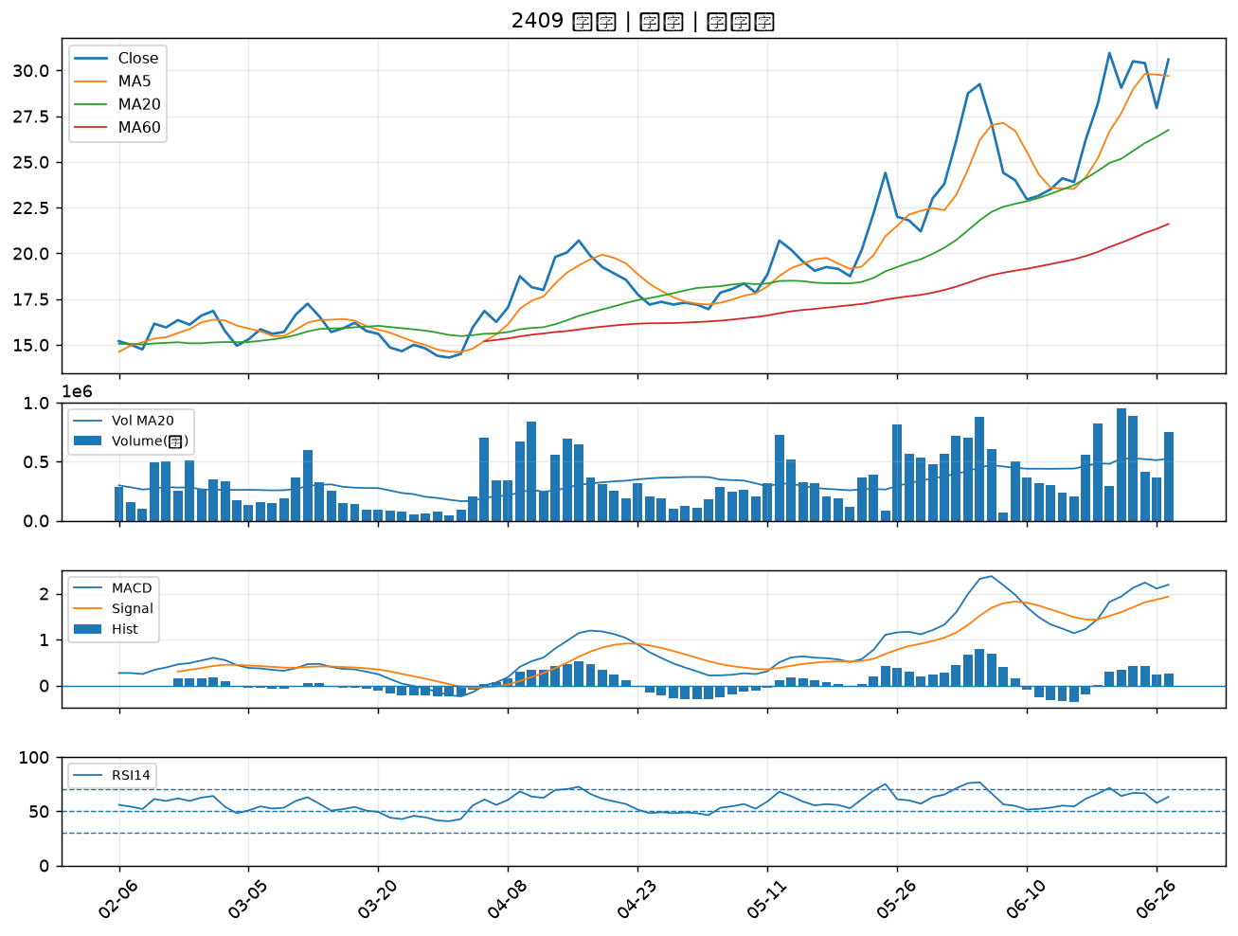

5371 中光電｜B級
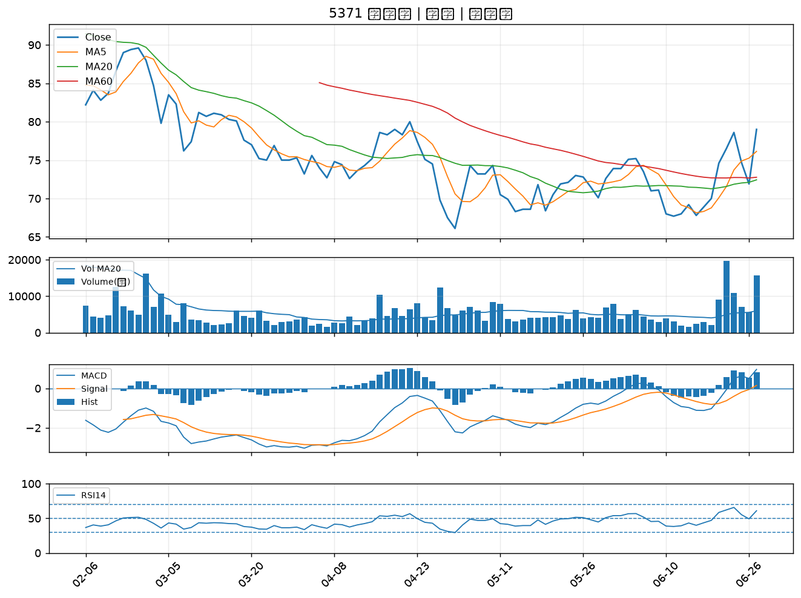

6472 保瑞｜B級
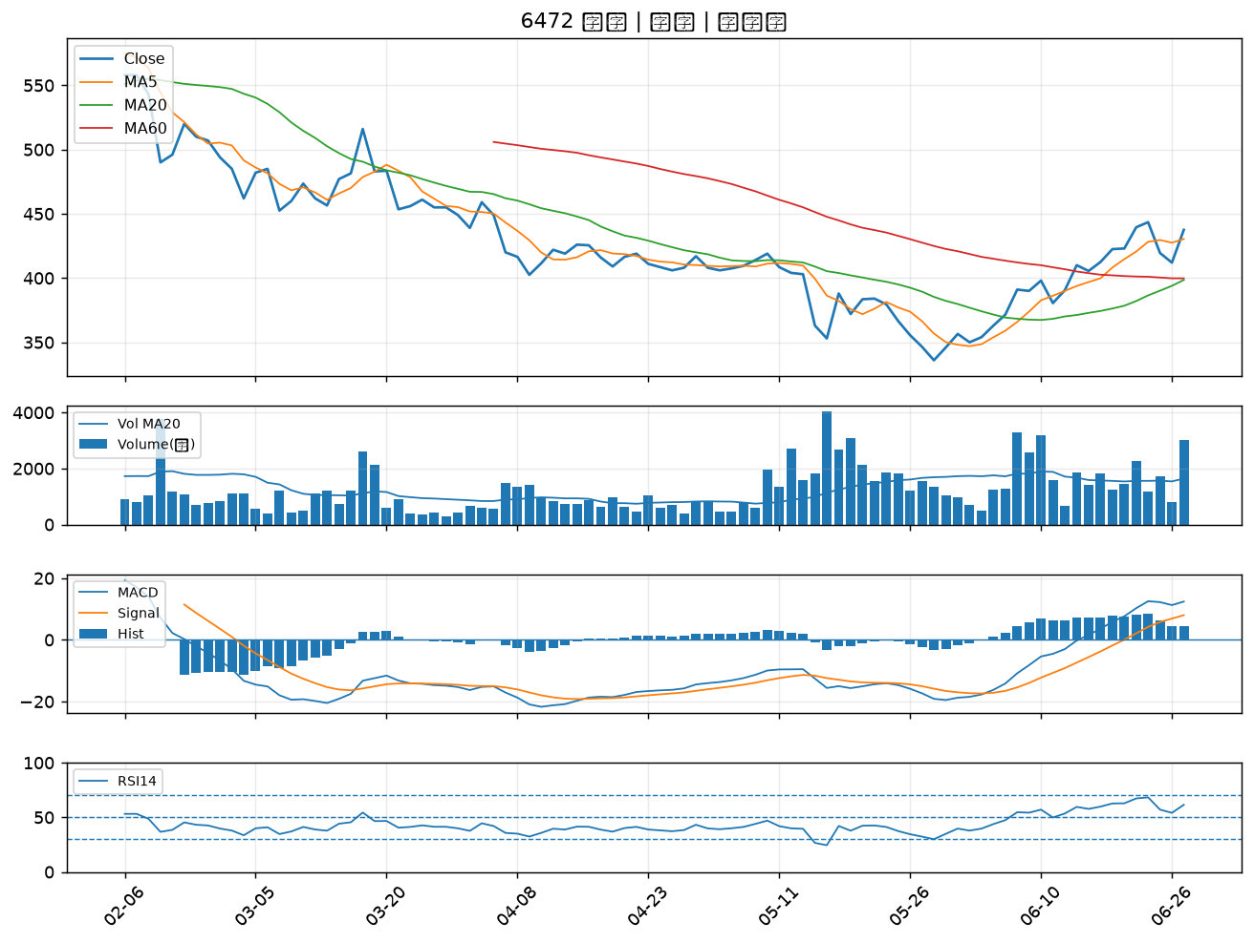

6691 洋基工程｜B級
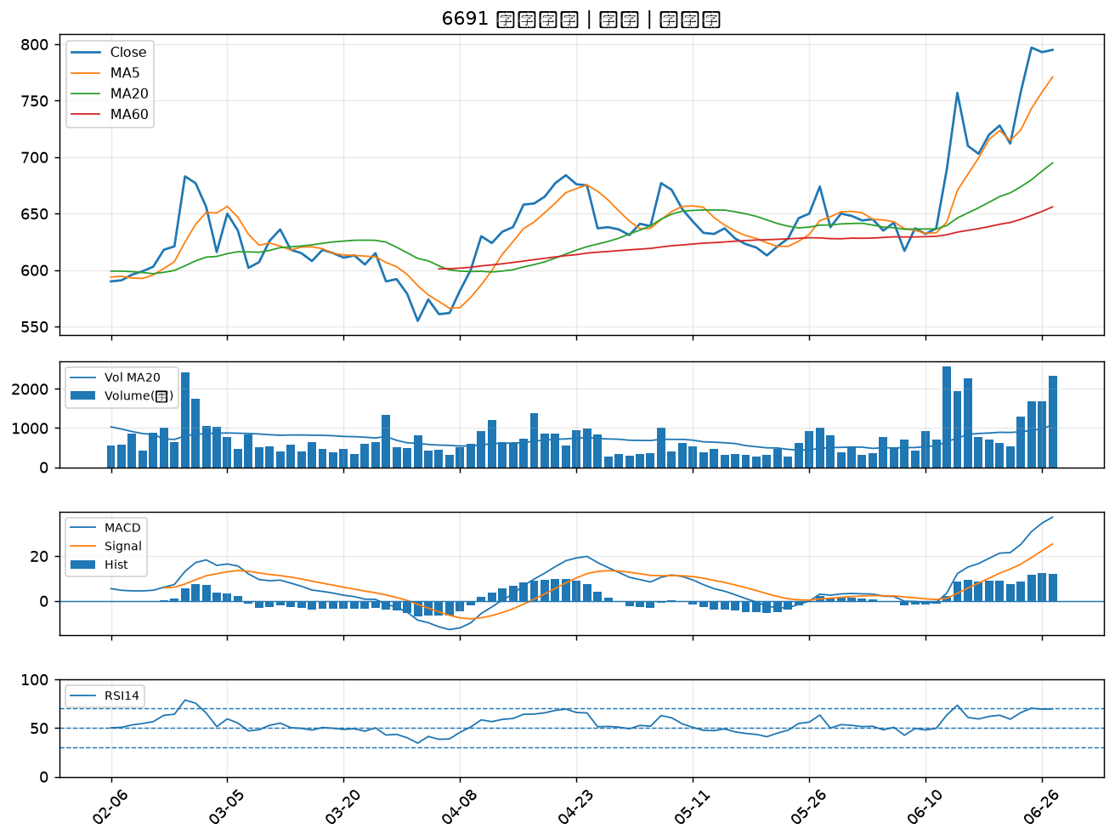

1402 遠東新｜B級
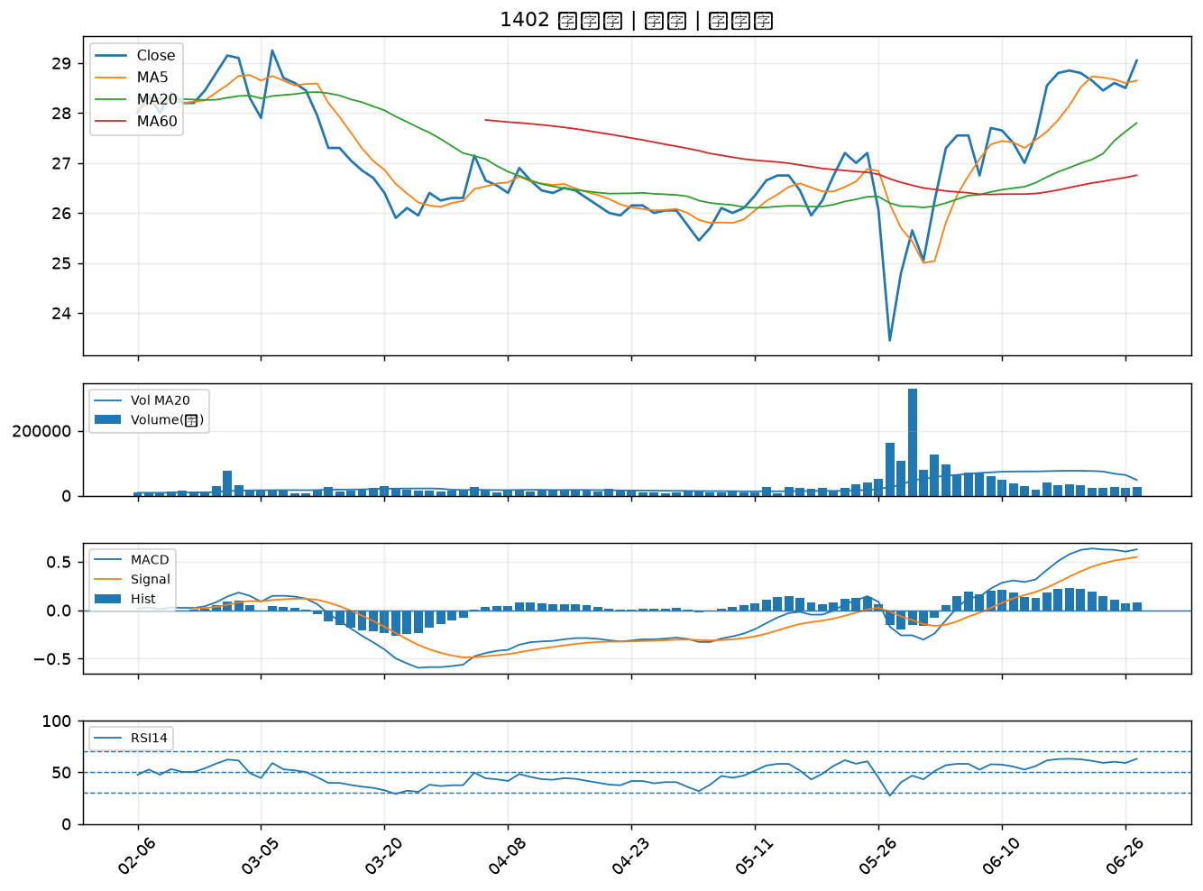

2458 義隆｜B級
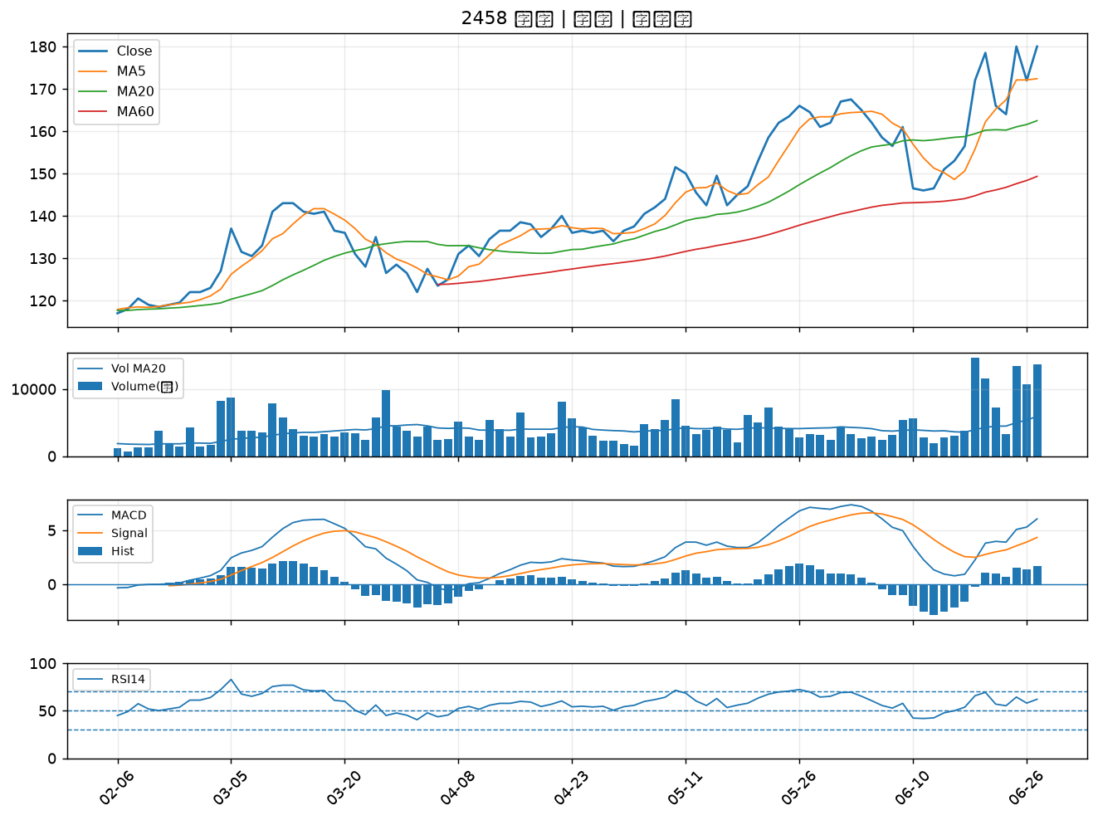

2425 承啟｜B級
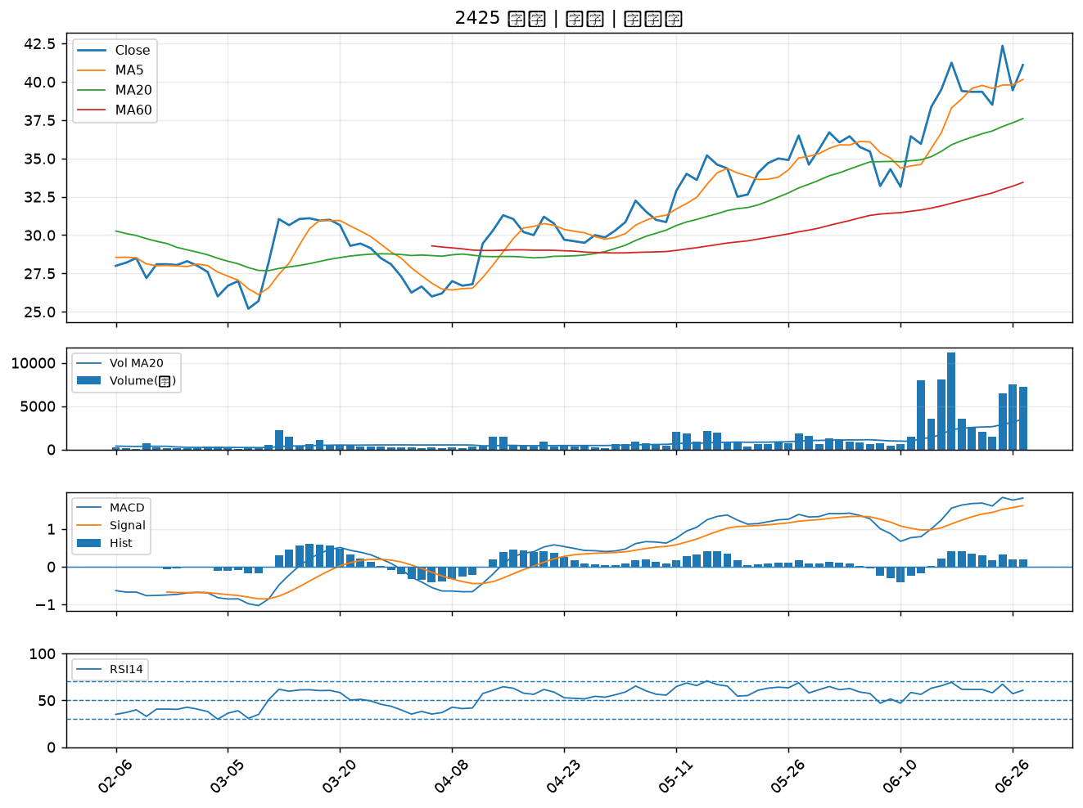

6156 松上｜B級
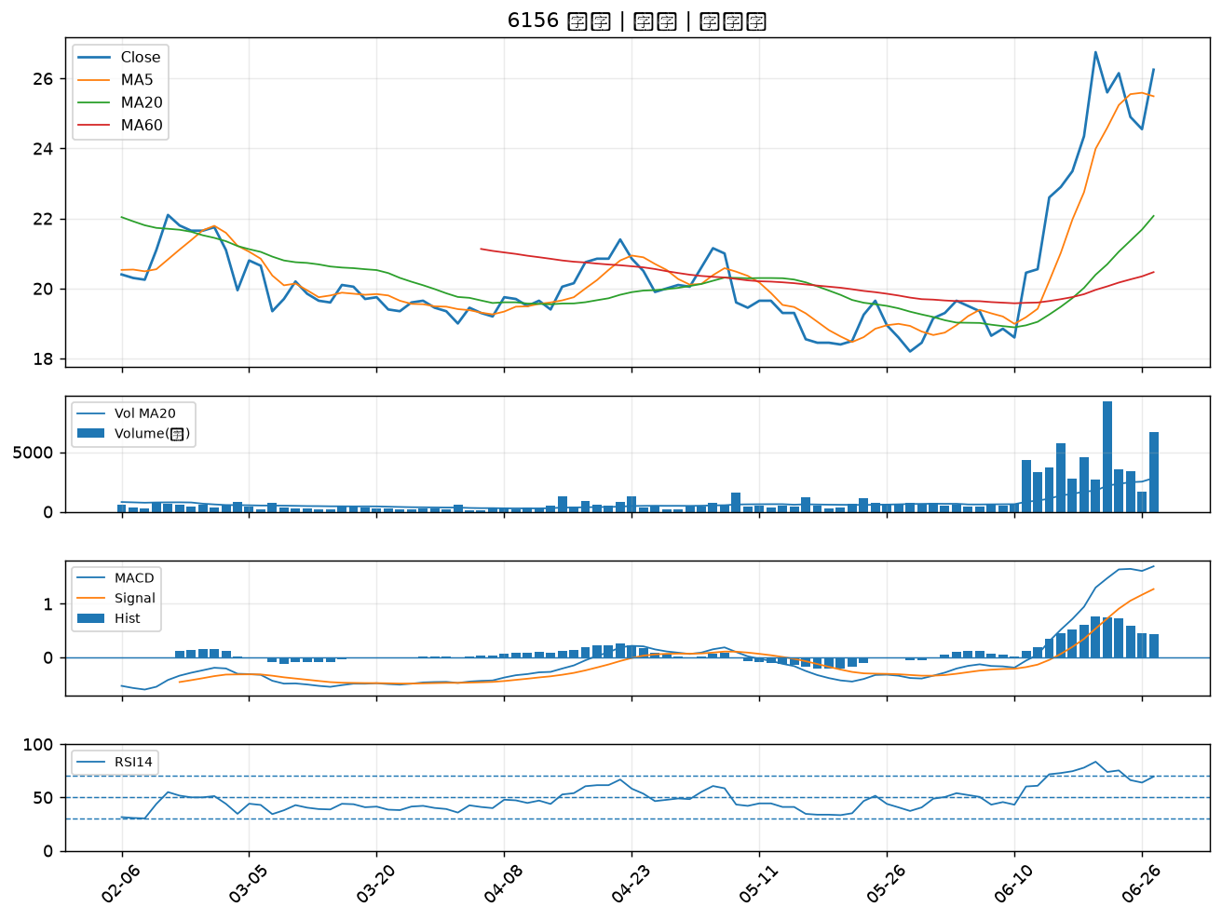

1515 力山｜B級
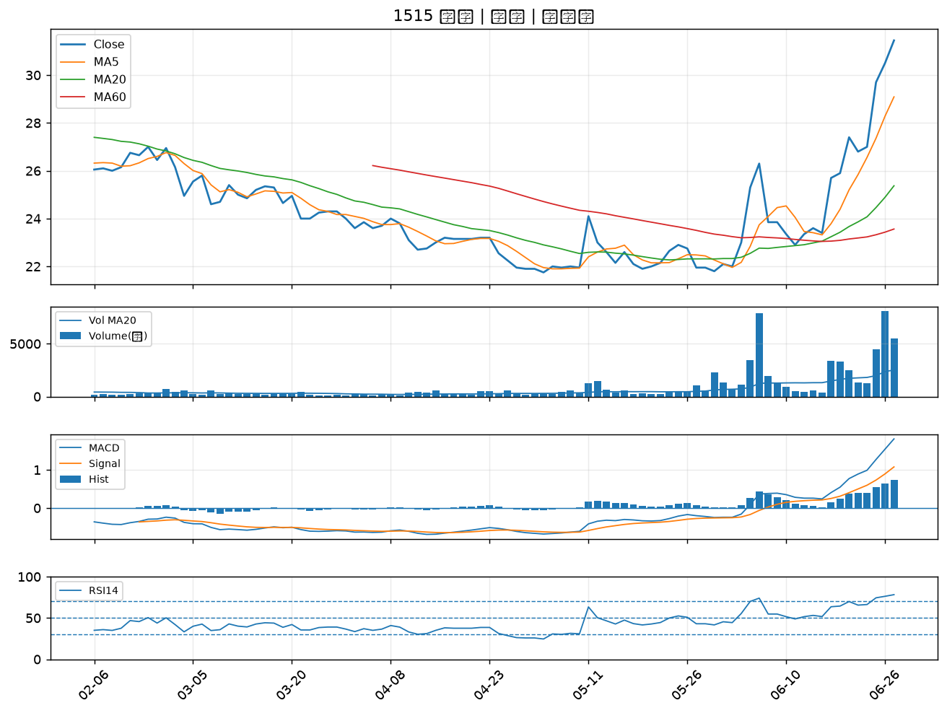

1314 中石化｜B級
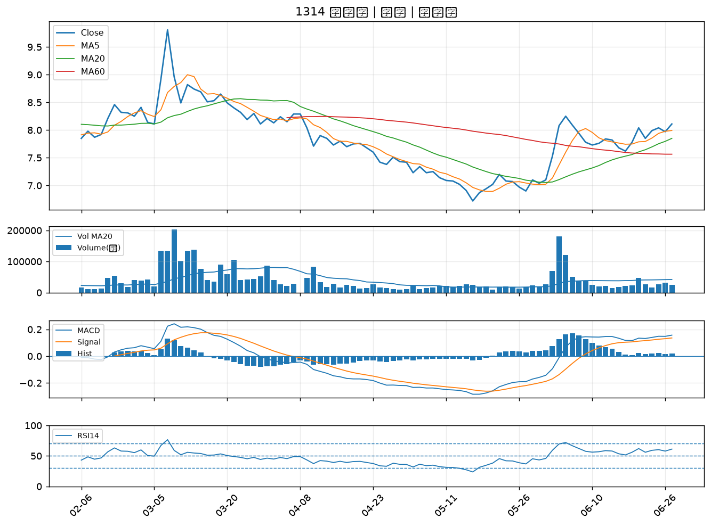

2801 彰銀｜B級
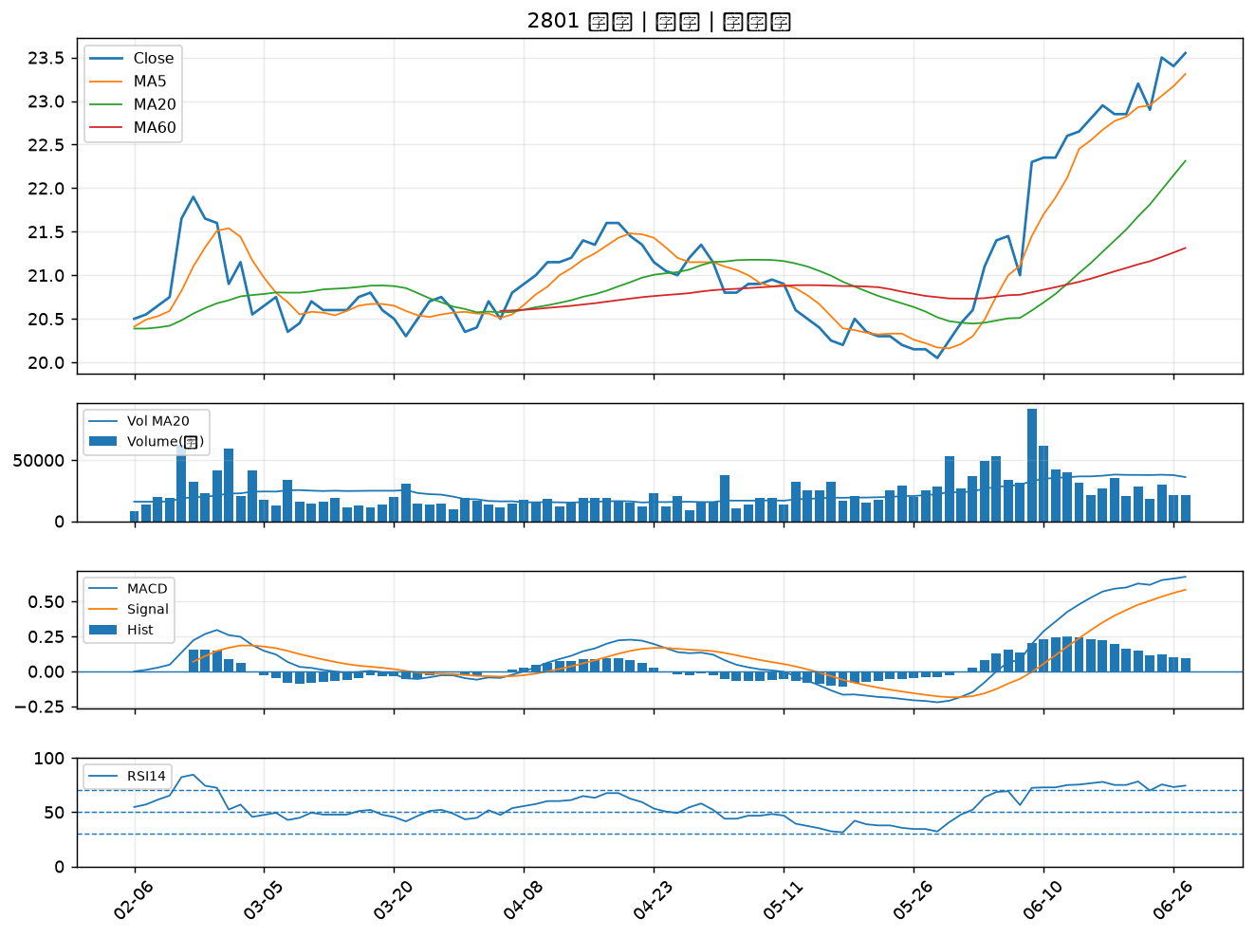

2633 台灣高鐵｜B級
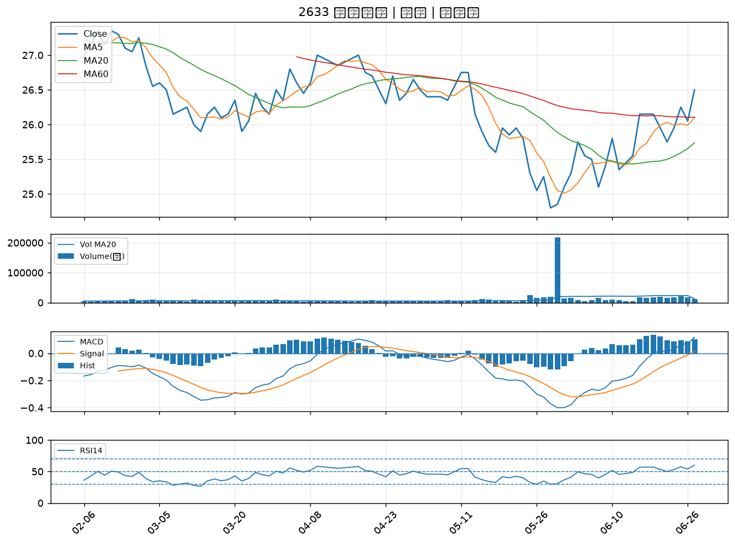

8936 國統｜B級
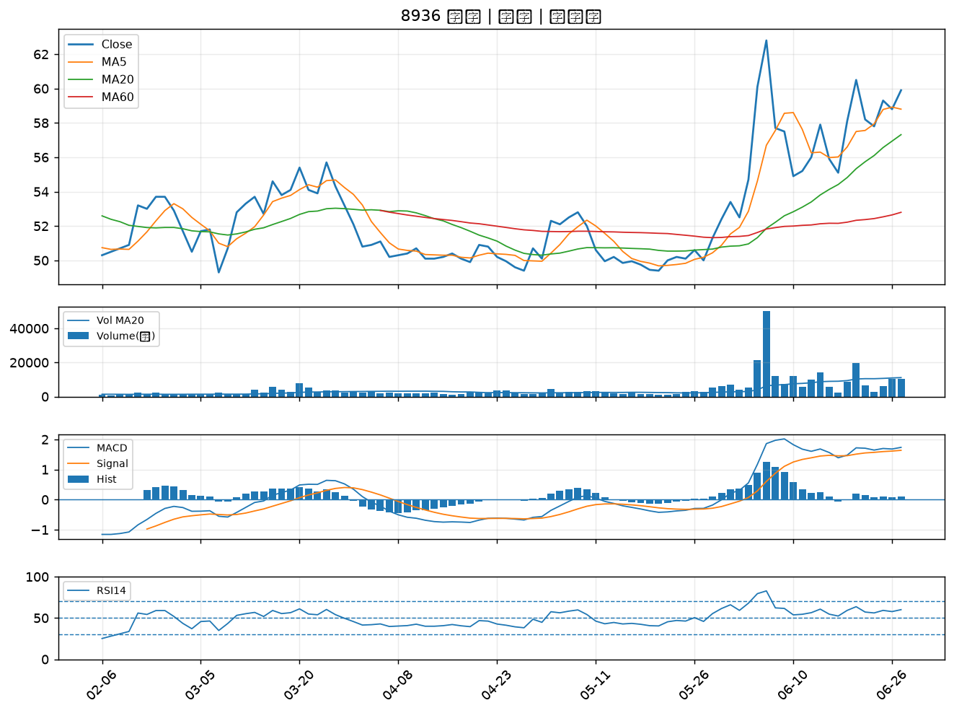

1708 東鹼｜B級
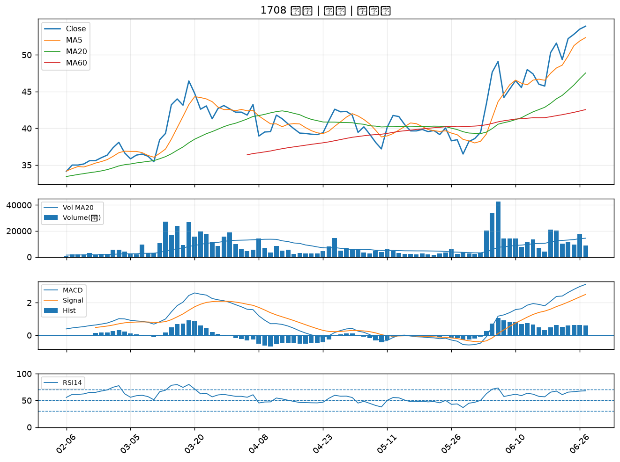

6505 台塑化｜B級

